视频分镜表
图片 | 时间 | 景别 | 运镜方式
 | 00:00.0 – 00:03.0 时长 3.0 秒 | 远景 | 固定镜头；结尾横向甩镜转场
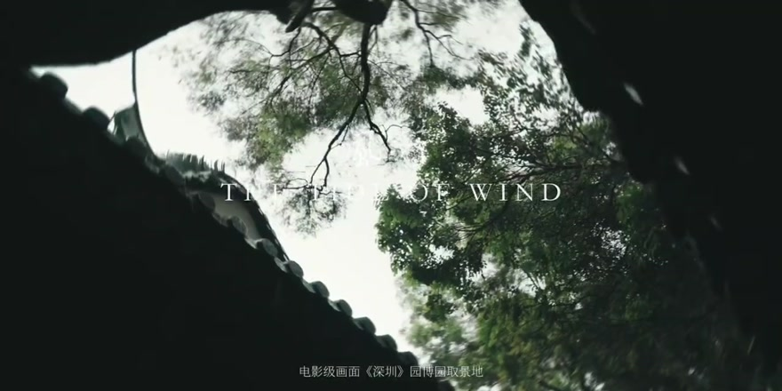 | 00:03.0 – 00:03.5 时长 0.5 秒 | 全景（屋檐与树冠） | 仰拍，小幅摇镜
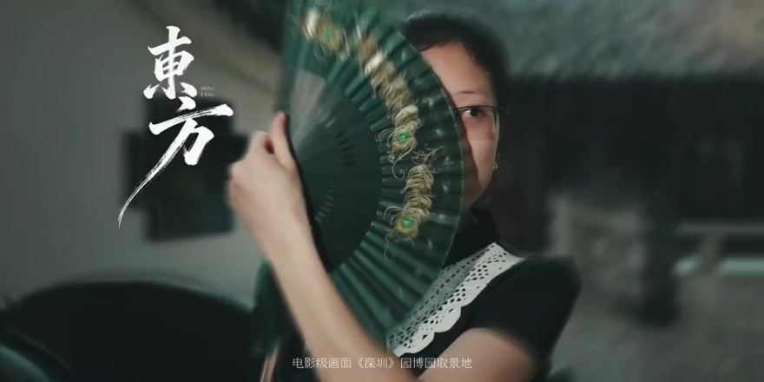 | 00:03.5 – 00:04.6 时长 1.1 秒 | 近景（人物与折扇） | 基本固定，人物举扇
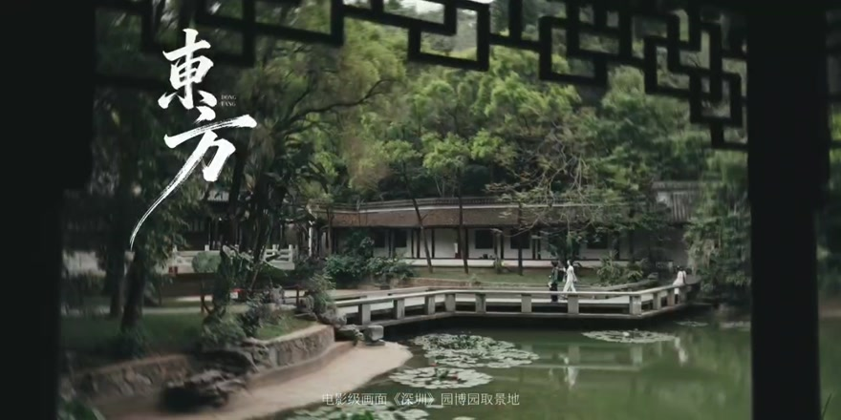 | 00:04.6 – 00:05.7 时长 1.1 秒 | 远景（园林） | 横向移动；结尾甩镜转场
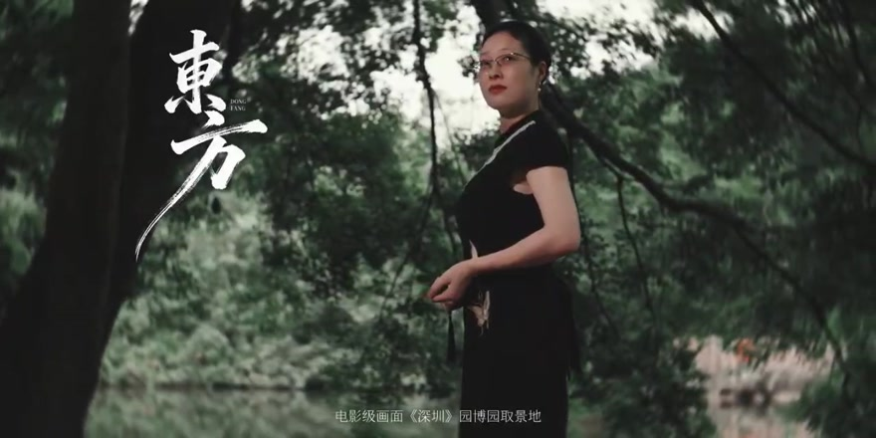 | 00:05.7 – 00:07.3 时长 1.6 秒 | 中景 | 小幅横移，带出人物侧面
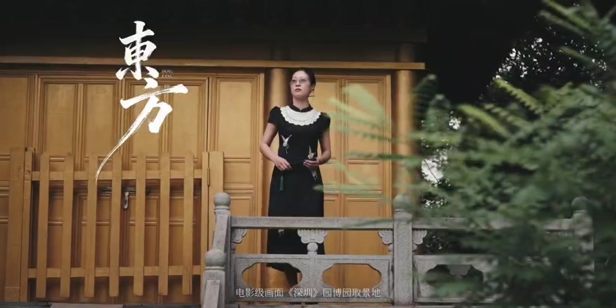 | 00:07.3 – 00:09.3 时长 2.0 秒 | 全景 | 横移，前景枝叶遮挡；结尾甩镜
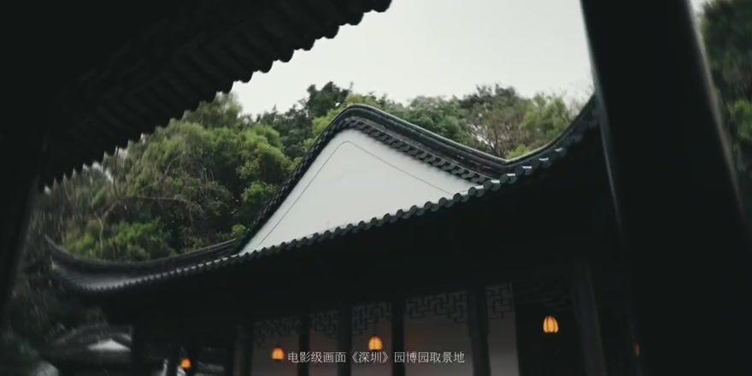 | 00:09.3 – 00:10.3 时长 1.0 秒 | 全景（屋檐） | 仰拍，轻微摇镜
 | 00:10.3 – 00:11.2 时长 0.9 秒 | 特写（手与水面） | 基本固定，以手部动作带动画面
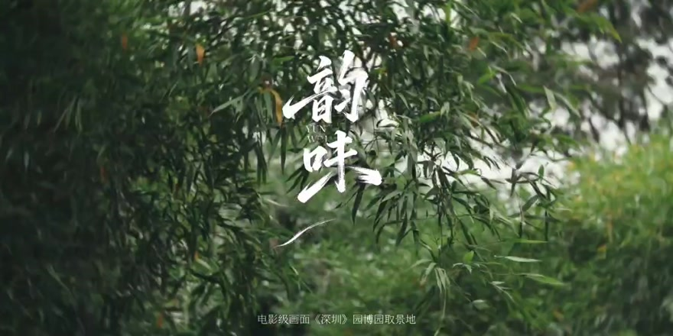 | 00:11.2 – 00:11.7 时长 0.5 秒 | 全景（树叶与屋檐） | 快速摇镜，甩镜转场
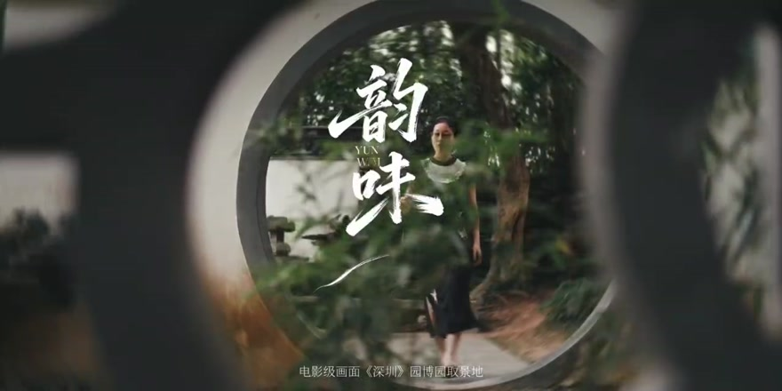 | 00:11.7 – 00:13.3 时长 1.6 秒 | 全景（月洞门框景） | 缓慢横移，利用前景框景
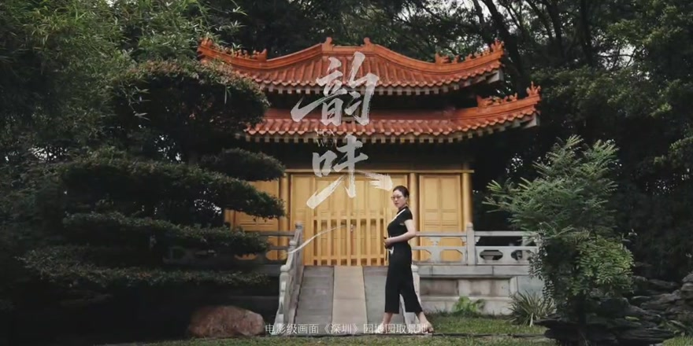 | 00:13.3 – 00:14.3 时长 1.1 秒 | 全景 | 缓慢横移，人物置于亭前
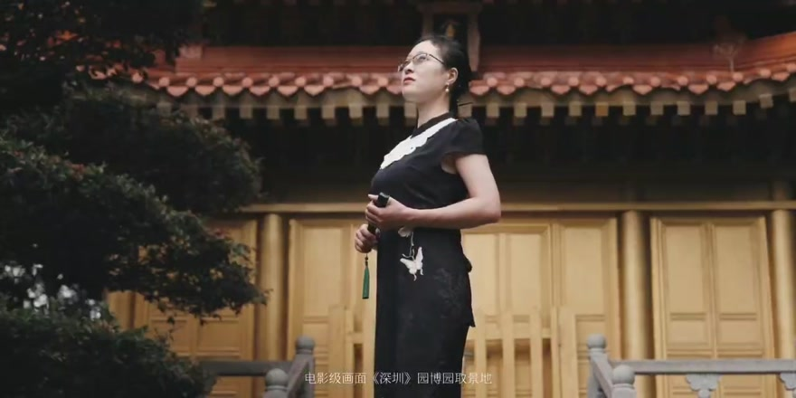 | 00:14.3 – 00:15.2 时长 0.9 秒 | 中景 | 小幅横移，突出人物侧面
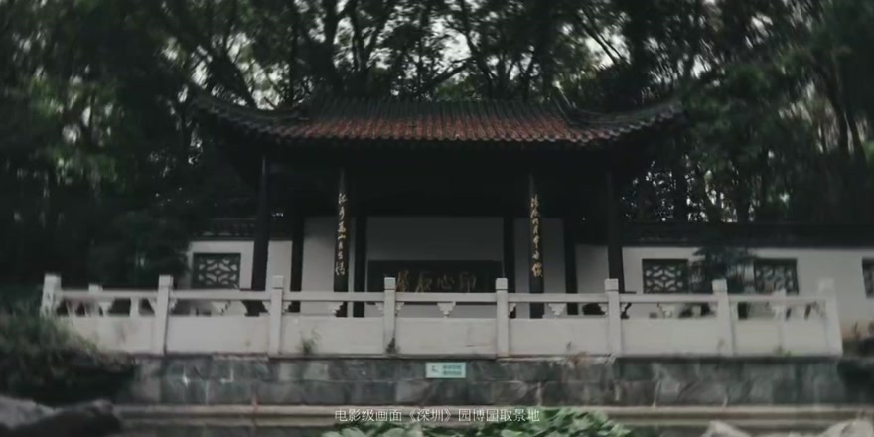 | 00:15.2 – 00:17.8 时长 2.6 秒 | 远景（亭台） | 缓慢横移，前景树枝形成层次
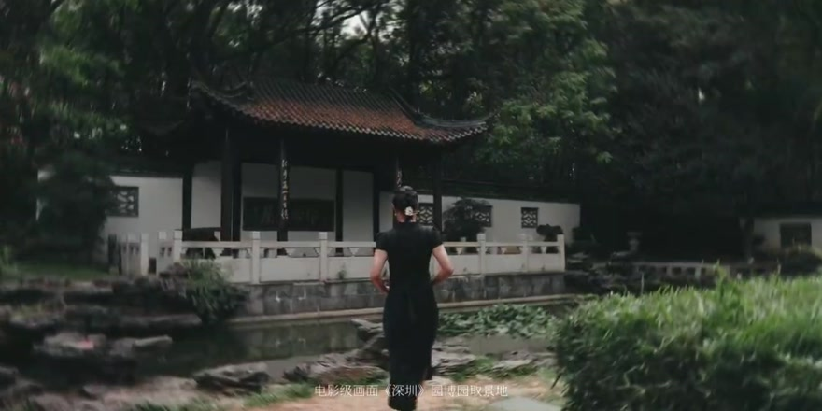 | 00:17.8 – 00:19.7 时长 1.8 秒 | 全景 | 侧后方跟拍，人物沿池边行走
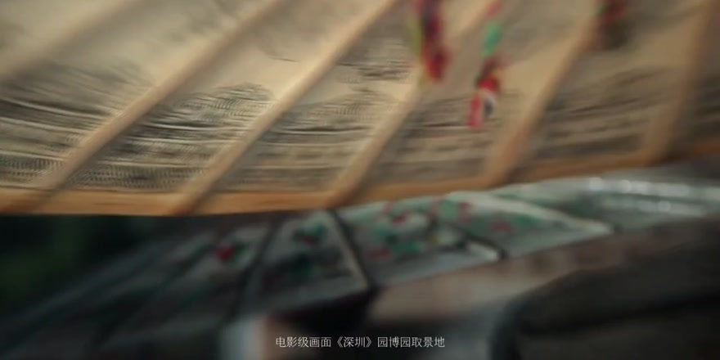 | 00:19.7 – 00:20.5 时长 0.8 秒 | 特写（扇面） | 基本固定，浅景深表现扇面细节
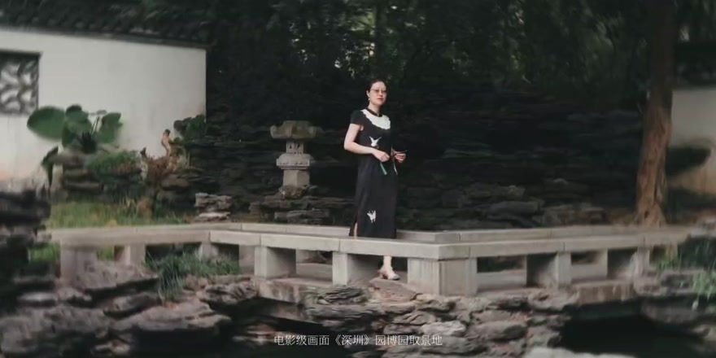 | 00:20.5 – 00:21.2 时长 0.8 秒 | 全景 | 基本固定，人物位于石栏后方
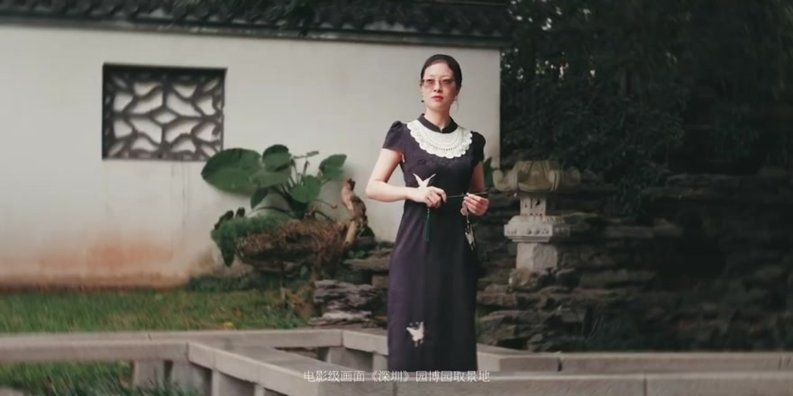 | 00:21.2 – 00:23.0 时长 1.8 秒 | 中景 | 缓慢推进，突出人物与团扇
 | 00:23.0 – 00:23.9 时长 0.9 秒 | 特写（水面与手） | 基本固定；结尾甩镜转场
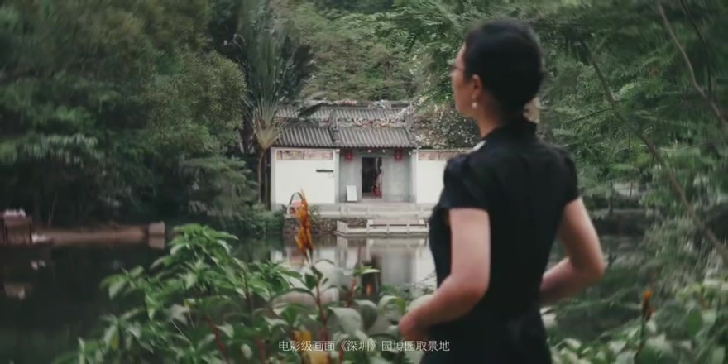 | 00:23.9 – 00:26.7 时长 2.8 秒 | 中景（侧后方） | 侧向移动跟拍，人物望向池面
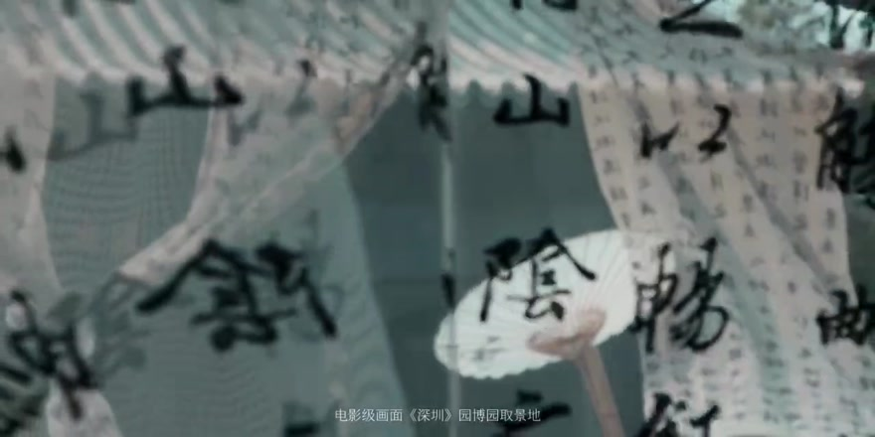 | 00:26.7 – 00:28.6 时长 1.8 秒 | 近景（书法布幔） | 基本固定，布幔随风摆动
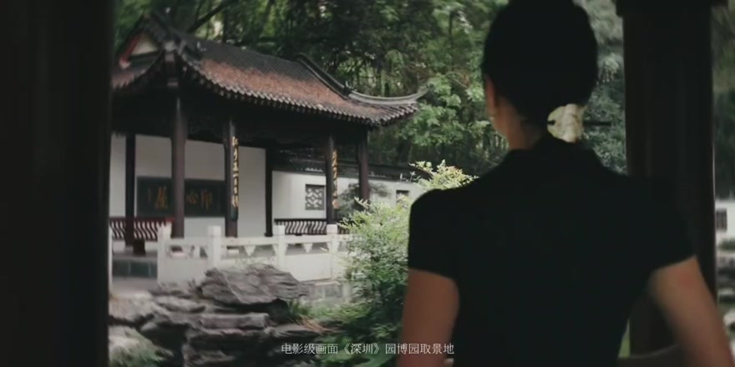 | 00:28.6 – 00:31.2 时长 2.6 秒 | 中景（背影） | 侧向移动跟拍，门框形成前景
 | 00:31.2 – 00:32.3 时长 1.2 秒 | 近景（水面） | 基本固定，表现水纹与反光
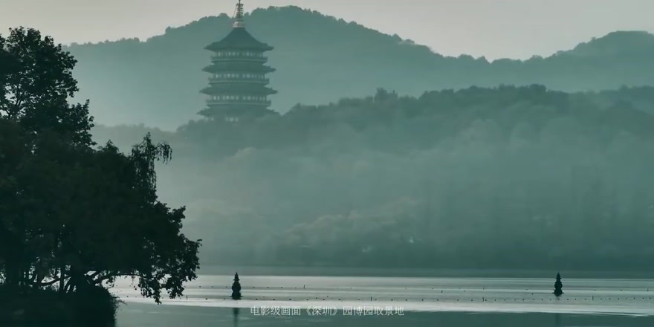 | 00:32.3 – 00:33.4 时长 1.1 秒 | 大远景（湖面与远塔） | 基本固定，展示远处环境
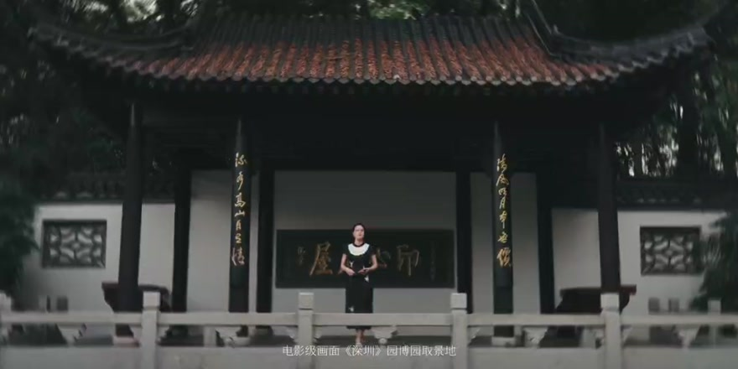 | 00:33.4 – 00:34.9 时长 1.4 秒 | 远景（亭台与人物） | 基本固定，正面建立环境关系
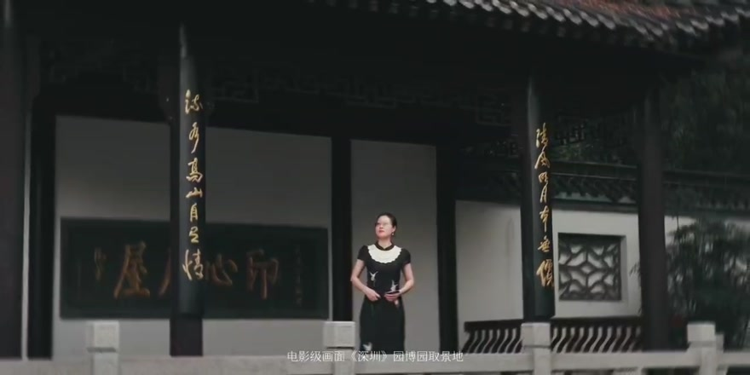 | 00:34.9 – 00:37.8 时长 2.9 秒 | 全景 | 低机位，缓慢推进
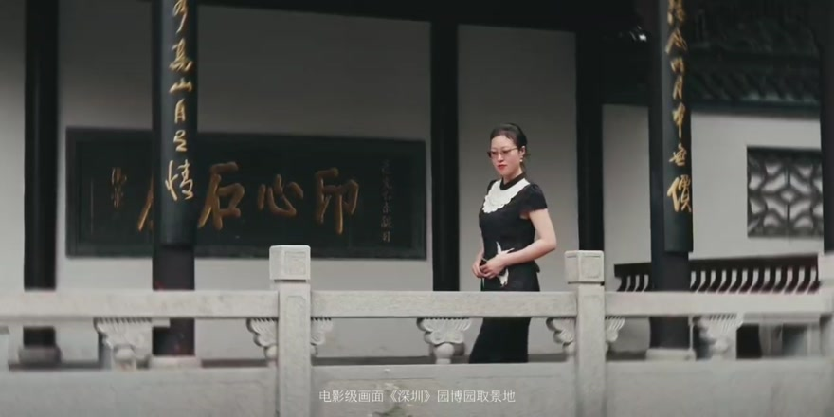 | 00:37.8 – 00:39.7 时长 1.9 秒 | 中景 | 横移跟拍，石栏作为前景
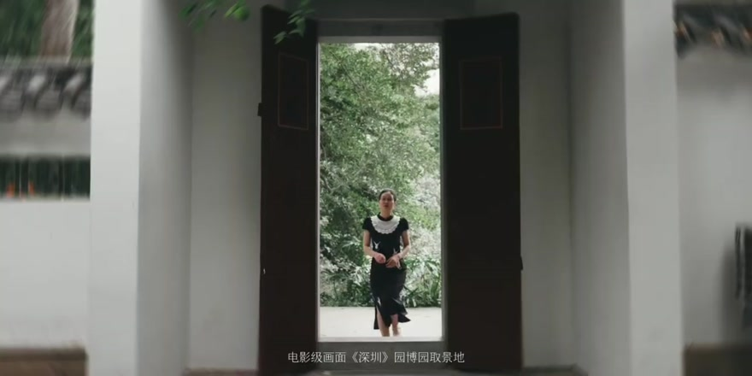 | 00:39.7 – 00:40.7 时长 1.0 秒 | 全景（门洞框景） | 基本固定，人物由远处走近
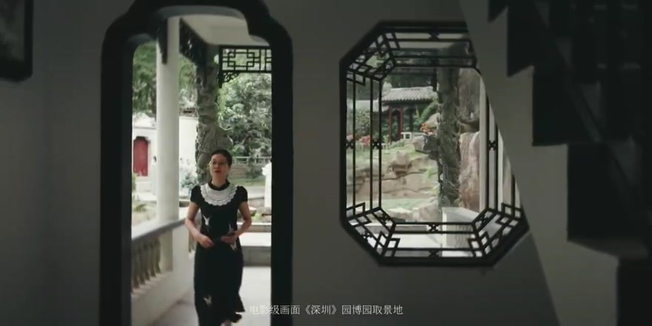 | 00:40.7 – 00:42.6 时长 1.9 秒 | 全景→中景 | 缓慢后退跟拍，人物沿回廊走近
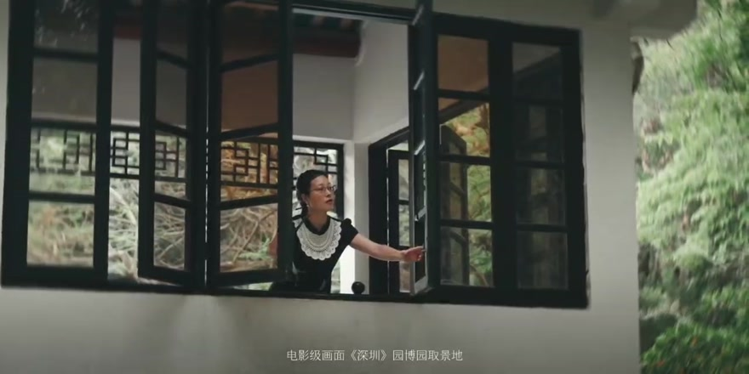 | 00:42.6 – 00:43.8 时长 1.2 秒 | 中景（窗内人物） | 小幅横移，借窗格框景
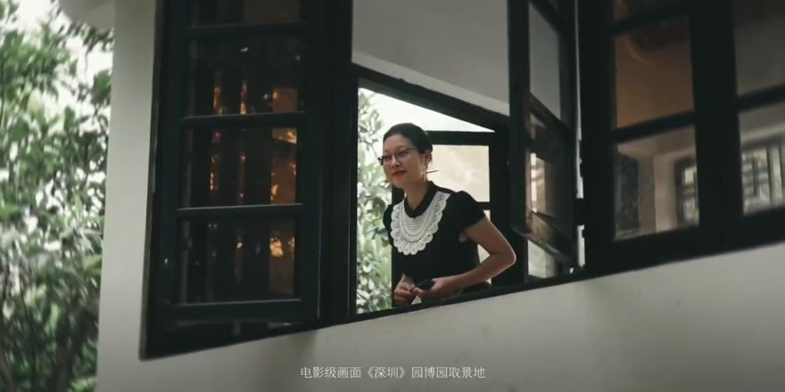 | 00:43.8 – 00:45.1 时长 1.3 秒 | 中景（窗内人物） | 小幅推进，斜侧面取景
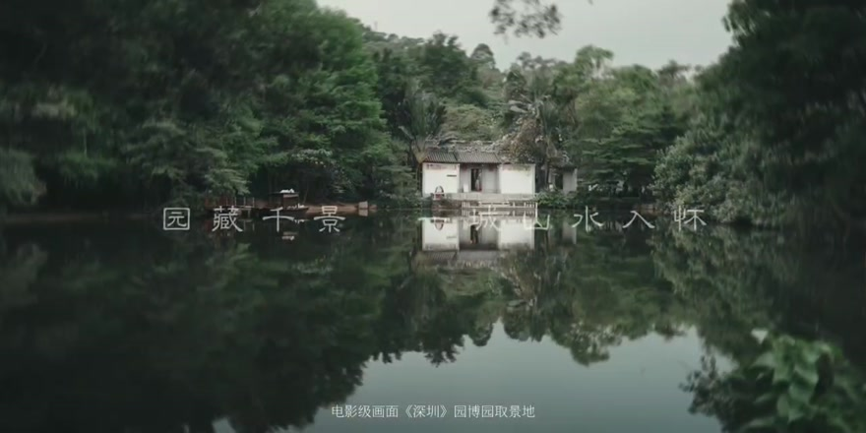 | 00:45.1 – 00:45.9 时长 0.8 秒 | 远景（园林与倒影） | 基本固定，展示水岸倒影
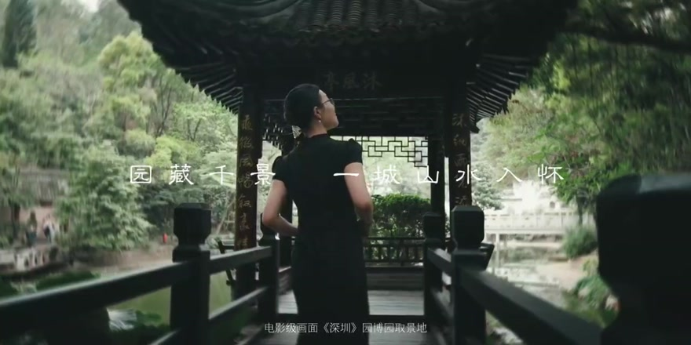 | 00:45.9 – 00:46.8 时长 0.9 秒 | 中景（背影） | 后方跟拍，人物穿行回廊
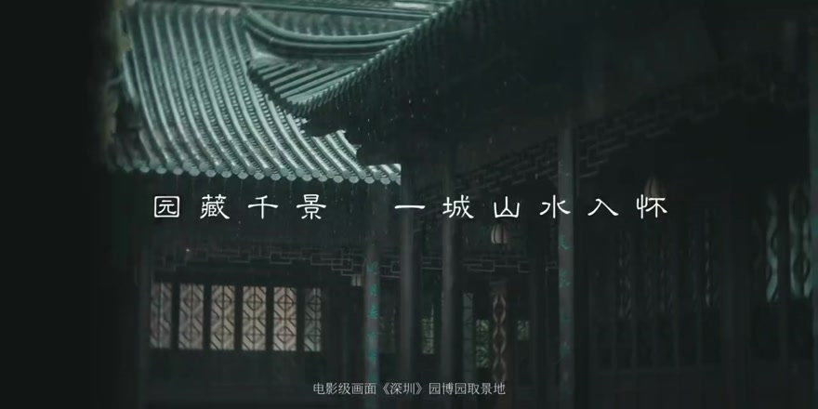 | 00:46.8 – 00:47.7 时长 0.9 秒 | 全景（屋檐空镜） | 小幅横向移动
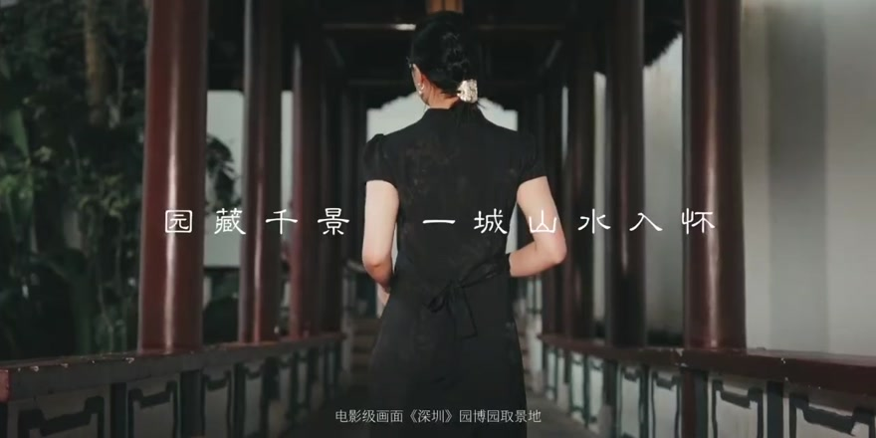 | 00:47.7 – 00:48.8 时长 1.1 秒 | 中景（背影） | 后方跟拍；结尾叠化转场
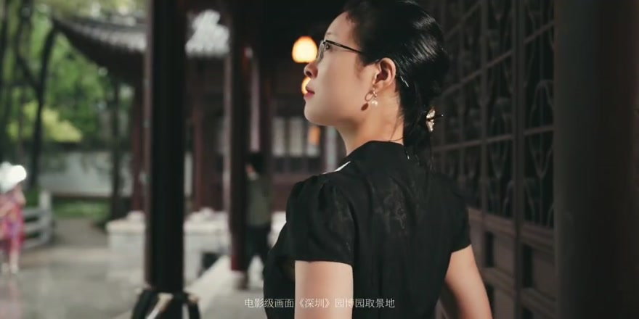 | 00:48.8 – 00:50.3 时长 1.5 秒 | 近景（侧后方） | 小幅横移，突出侧脸与回望动作
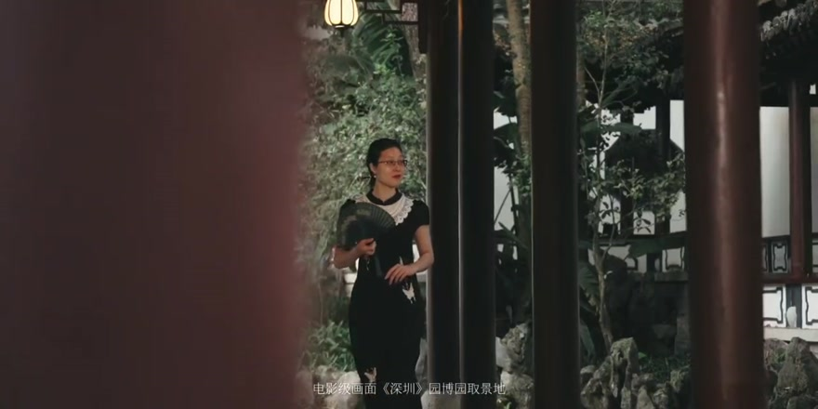 | 00:50.3 – 00:51.5 时长 1.2 秒 | 全景 | 横移，利用前景立柱遮挡
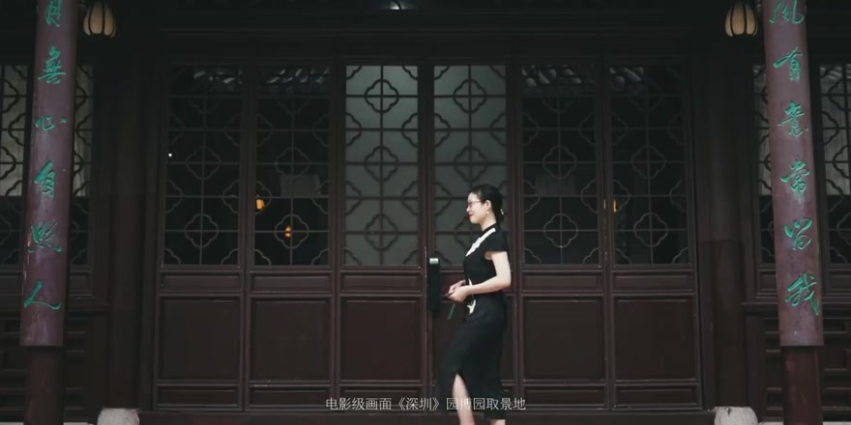 | 00:51.5 – 00:52.9 时长 1.4 秒 | 全景 | 侧向跟拍；结尾叠化转场
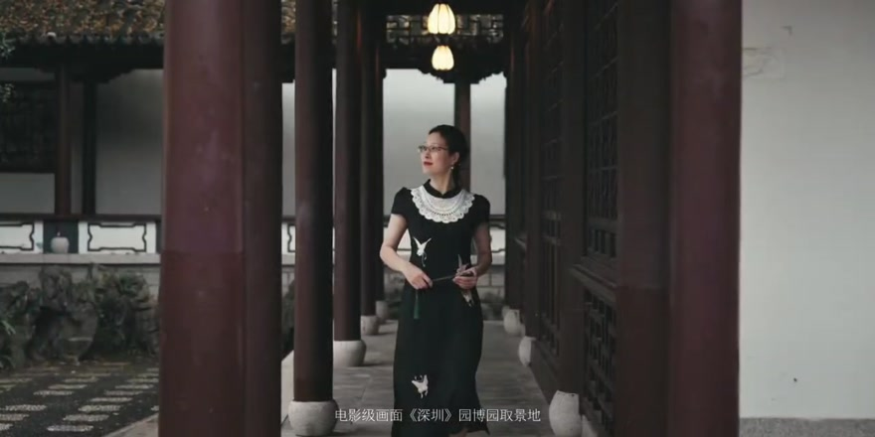 | 00:52.9 – 00:54.0 时长 1.1 秒 | 中景 | 轻微后退跟拍，人物沿回廊前行
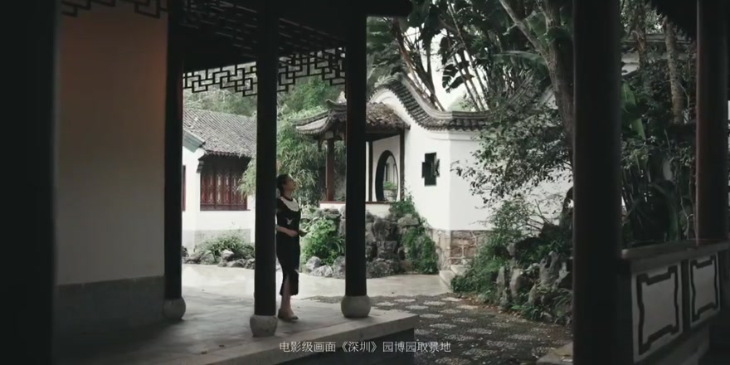 | 00:54.0 – 00:54.9 时长 0.9 秒 | 全景（门洞框景） | 基本固定，人物穿过门洞
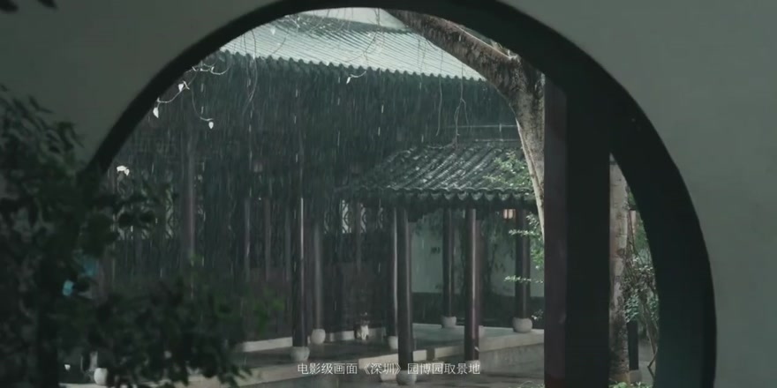 | 00:54.9 – 00:55.4 时长 0.5 秒 | 全景（月洞门空镜） | 基本固定，月洞门框景
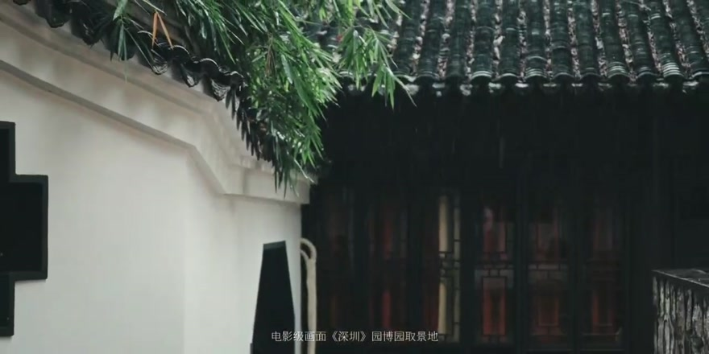 | 00:55.4 – 00:56.0 时长 0.6 秒 | 全景（院墙与屋檐） | 小幅横移，展示墙面与檐角
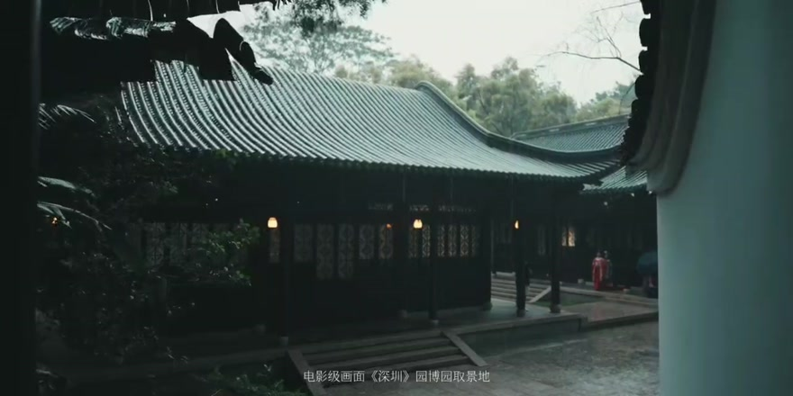 | 00:56.0 – 00:57.1 时长 1.1 秒 | 全景（庭院） | 横移揭示庭院；结尾叠化转场
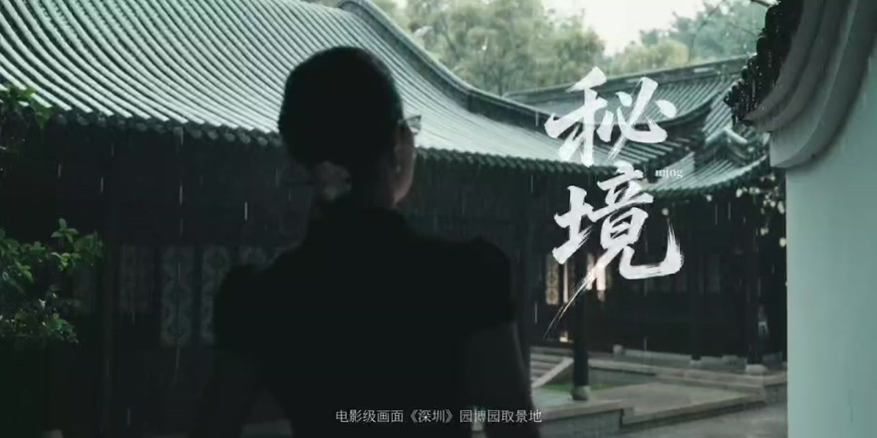 | 00:57.1 – 01:00.5 时长 3.4 秒 | 中景（背影） | 背后缓慢跟拍，人物进入庭院

